Oppgave 1
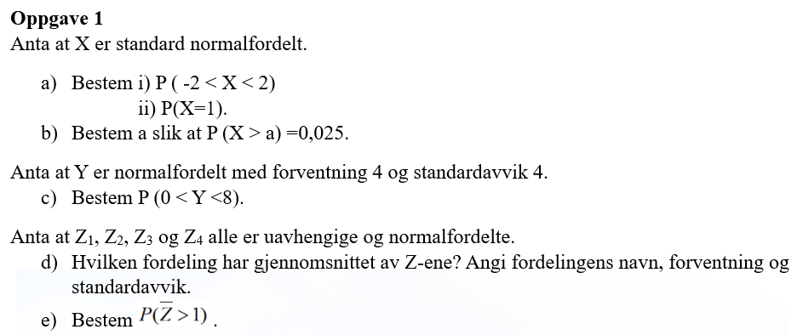
X~N(0, 1)
a) i) P(-2<X<2)=P(X≤2)- P(X≤-2)= |  |  | 0.954
ii )P(X=1)= | 0.242

b) P(X>a)=0,025
1-P(X≤a)=0,025
P(X≤a)=1-0,025=0,975
a= | 1.96
c) Y~N(4, 4)
P(0<Y<8)= P(Y≤8)-P(Y≤0)= |  | 0.683

d) Z_i~ N(0,1) dvs at Z-ene r standard normaltfordelte med forventningen 0 og standardavviket 1.
$$\overline{Z}\sim N\left(0, \frac{1}{\sqrt{4}}\right)$$
e)

P(Z ̅>1)=1-P(Z ̅≤1)= |  | 0.023

